Quy dinh AT
YÊU CẦU NHÀ THẦU KHI THI CÔNG TẠI MEIKO
STT | NỘI DUNG | YÊU CẦU | HÌNH ẢNH MINH HỌA
1 | Hồ sơ trước khi thi công | 1. Toàn bộ nhân viên đang ký vào làm việc phải có bảo hiểm tai nạn (BHTN) 24h: Trình hợp đồng và danh sách người được bảo hiểm (thi công trong 1 tháng thì chỉ làm 1 tháng)
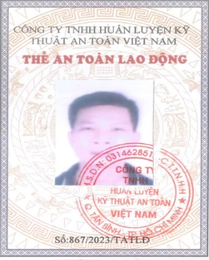
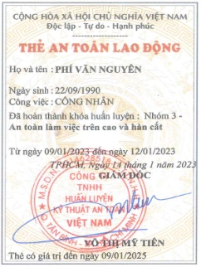
 |  | 2. Thẻ ATLĐ loại 3 an toàn thi công trong xây dựng
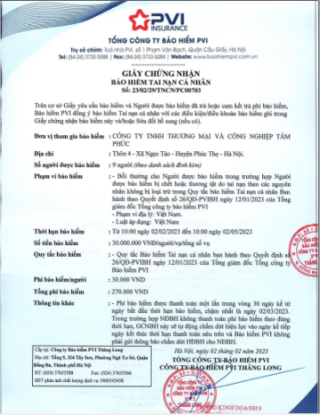
 |  | 3. Người nào thực hiện hàn và cắt thì phải có chứng chỉ PCCC về hàn cắt (Làm khoảng 2-3 tuần)
 |  | 3. Cung cấp danh sách + số CCCD nhân viên vào làm việc.
 |  | 4. Khi đi làm việc phải mang theo CCCD xuất trình khi vào cổng
2 | Bảo hộ lao động khi vào thi công | 1. Mũ bảo hộ cứng mầu trắng. Nếu làm việc với MTE thì CNV sẽ cấp thêm logo để dán trên mũ.
 |  | 2. Quần áo bảo hộ lao động (quần dài, áo dài tay). Nếu làm việc với MTE thì CNV sẽ cấp thêm áo lưới MTE Áo lưới được đánh số và cấp theo danh sách tên (không được đổi áo lưới với nhau, nếu cần đổi báo lại quản lý CNV)
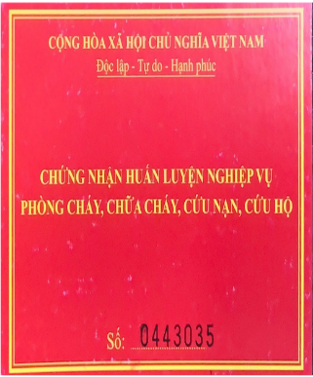
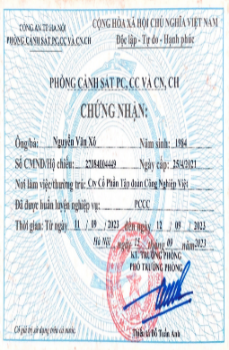
 |  | 3. Giầy bảo hộ lao động: - Giầy bảo hộ mũi sắt khi thi công và đi lại ngoài nhà.
 |  | 4. Có đai bó ông quần.
 |  | 5. Quần vải hoặc chất liệu thoải mái (không mặc quần bò khi thi công)
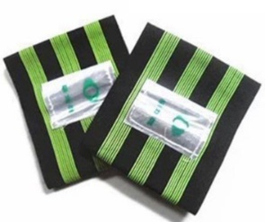
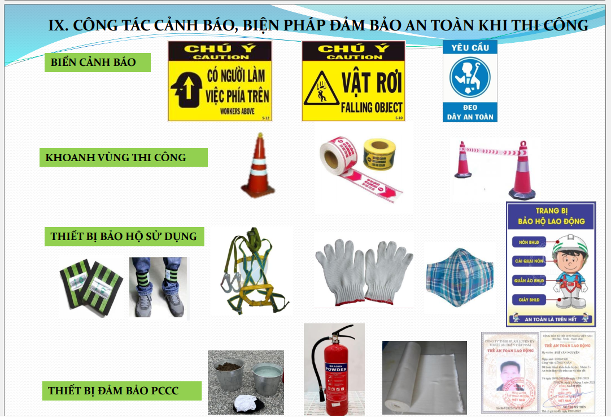
3 | Một số quy định an toàn khi vào nhà máy | 1. Không hút thuốc trong nhà máy: không máng thuốc lá, điếu, bật lửa vào trong nhà máy. 2. Khi đi vào nhà máy phải đăng ký và trình thẻ ra vào. Khi đi ra phải đi qua cửa từ của nhà máy. 3. Chỉ đi lại ở tuyến đường đã định theo hướng dẫn của giám sát CNV. Tuyệt đối không đi sang các khu vực khác. 4. Chỉ sử dụng nhà WC theo hướng dẫn của giám sát CNV. 5. Tuân thủ quy định phân loại rác khi thi công. Và chỉ chuyển rác ra khu vực tập kết khi giám sát CNV hướng dẫn và yêu cầu. 6. Khi cần mang nước uống vào nhà máy: Chỉ được mang nước lọc trắng. Tuyệt đối không được mang nước uống có gas, có cồn. 7. Trước giờ làm việc phải tập trung học an toàn đầu giờ (khoảng 10p) do giám sát CNV đào tạo. 8. Vị trí thi công phải có cọc tiêu và dây căng cảnh báo bao quây khu vực thi công. 9. Tại vị trí thi công phải có giá và treo biển hiển thị (giấy phép thi công) | 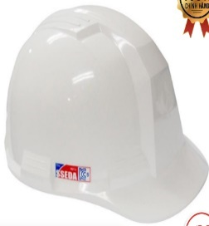 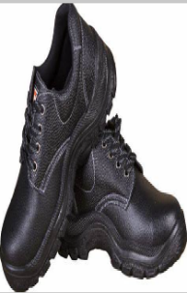
5 | Nguồn điện khi thi công | - Chỉ sử dụng nguồn điện tại vị trí mà giám sát CNV chỉ định. - Nếu từ ổ căm nhà máy tới thiết bị sử dụng phải qua ổ cắm chuyền thì phải sử dụng ổ cắm + phích cắm công nghiệp - Dây nguồn không được nối. - Phải sử dụng dây nguồn chuyên dùng (dây phải có thêm lõi tiếp địa)
6 | Nguồn nước khi thi công | - Chỉ lấy nước tại vị trí được giám sát CNV chỉ định.
9 | Yêu cầu với thiết bị nâng hạ | 1. Xe, thiết bị phải có kiểm định an toàn, đăng kiểm (còn thời hạn) 2. Người vận hành phải có đủ chứng chỉ còn thời hạn 3. Phải đăng ký trước 1 ngày (trừ thứ 7 và CN)
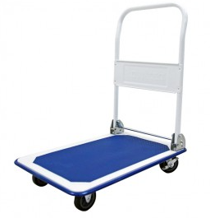
10 | Vận chuyển vật tư thiết bị khi thi công | 1. Phải có xe để vận chuyển vật tư, thiết bị, rác thải khi thi công. Tuyệt đối không được khuân vác. 2. Với những xe vân chuyển bên trong nhà máy phải đảm bảo sạch sẽ. 3. Phải đăng ký trước 1 ngày

11 | Kê lót bảo quản vật tư, thiết bị | 1. Toàn bộ vật tư thiết bị phải được kê cao khỏi mặt đất bằng gỗ, ván, palet….. 2. Chỉ sử dụng bạt vàng-cam trong nhà máy 3. Phải có cọc tiêu, dây căng cảnh bảo khu vực thi công, tập kết vật tư thiết bị và dán giấy hiển thị. 4. Vật tư, thiết bị để tạm khi chưa dùng ngay phải phủ bạt có biển hiển thị thông tin
12 | Nghiệm thu vật liệu đầu vào trước khi thi công | 1. Cung cấp đầy đủ giấy tờ: CO, CQ, bản vẽ... của vật tư, thiết bị 2. Mang đầy đủ dụng cụ để đo kiểm vật tư thiết bị: thước dây, thước kẹp…...

